微生信示例095
up数据（从第二行开始拷贝，包括第二行） |  | down数据（从第二行开始拷贝，包括第二行） |  | 微生信，您身边的数据分析，可视化专家
chromosome | position | chromosome | position | https://www.bioinformatics.com.cn/plot_basic_up_down_gene_chromsome_distribution_plot_095
11 | 104177476 | 9 | 113311100
4 | 87743697 | 7 | 63957295 | 输出示例图
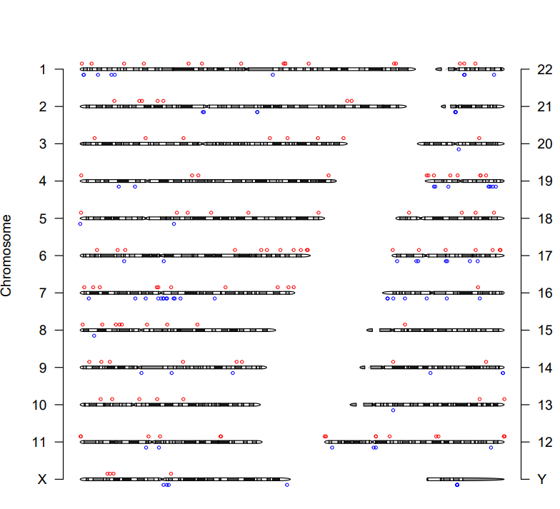
19 | 41198389 | 21 | 10742307
5 | 97269811 | 19 | 6492170
3 | 176523184 | 8 | 10375383
4 | 817922 | 12 | 123538726
7 | 57989808 | 6 | 62056988
6 | 27795187 | 1 | 2636034
12 | 975677 | 7 | 60052430
18 | 48968829 | 22 | 21559516
12 | 83448 | 12 | 5628990
17 | 80108659 | 7 | 48653686
1 | 169685401 | 21 | 10451020
4 | 83101895 | Y | 22354976
6 | 168402917 | 17 | 18122298
1 | 233077324 | 14 | 106107026
17 | 62185682 | 11 | 48951327
16 | 70958862 | 2 | 91095303
10 | 43958387 | 14 | 52369628
2 | 201548609 | 7 | 40927093
9 | 6751777 | 11 | 58458840 | B站：ChIP-seq、m6A-seq富集峰和eccDNA染色体分布可视化视频教程
7 | 14565171 | 14 | 106160412
14 | 93649860 | X | 61910707 | 注意：不易画太多
19 | 40907637 | 7 | 61760097
5 | 71790014 | Y | 22444611
1 | 119528086 | 7 | 6401691 | 使用问题，或数据分析合作意向
X | 20253312 | 2 | 131427416 | 请微信扫码联系我们
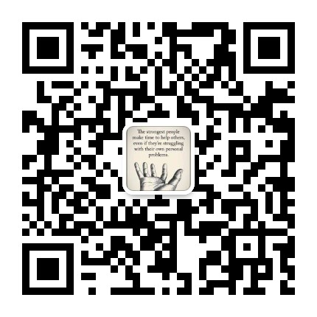
7 | 107912288 | 1 | 143045575
1 | 47238253 | Y | 22347206
5 | 650077 | 7 | 61769548
19 | 45224520 | 22 | 21122496
1 | 90394946 | X | 65761886
3 | 48582647 | 16 | 72281584
9 | 116156564 | 20 | 30769938
7 | 56893381 | 1 | 13236055
19 | 6442987 | 2 | 91849346
6 | 12493238 | 17 | 19485081
4 | 184459276 | 7 | 69379163
2 | 43955709 | 9 | 67929149
8 | 30956781 | 7 | 74516598
19 | 2414418 | 16 | 8077198
18 | 59236887 | 17 | 63634486
12 | 38127102 | 19 | 50348299
11 | 59338020 | 16 | 3942420
2 | 61736348 | 1 | 2604457
11 | 104572052 | 19 | 47146042
3 | 195502419 | 16 | 47762976
13 | 114579458 | 12 | 38077694
1 | 80478152 | Y | 22374953
2 | 57497859 | 19 | 47310726
X | 24737492 | 17 | 40032228
17 | 80564932 | 7 | 57986094
6 | 148679478 | 1 | 23232362
2 | 198308986 | 1 | 25672531
6 | 33438798 | 4 | 40727549
19 | 18656685 | 21 | 10443250
22 | 21231588 | 16 | 32862244
7 | 146686541 | 19 | 52464062
1 | 151053596 | 7 | 70125231
14 | 24662800 | 7 | 64508816
12 | 82822979 | X | 64324690
11 | 50771517 | 17 | 57864826
7 | 158537932 | 19 | 7516260
19 | 1142156 | 17 | 41011028
22 | 29526516 | 12 | 36423802
6 | 163848767 | 16 | 3645636
1 | 234511408 | 16 | 16728763
8 | 64616840 | 19 | 17223350
5 | 79837168 | 4 | 28626073
3 | 140851519 | 6 | 32659466
6 | 158494450 | Y | 22445300
9 | 76344792 | 19 | 48536814
5 | 124902714 | 13 | 32002649
6 | 114963166 | 9 | 45496933
15 | 28423938 | 22 | 43343135
17 | 39885684 | 2 | 131594724
10 | 23761546 | 21 | 10814374
5 | 177005776 | 17 | 3836944
3 | 10711434 | 7 | 99872852
X | 67453316 | 5 | 69607286
12 | 38074335 | X | 153594809
8 | 16428009 | 5 | 30223
7 | 154675718 | Y | 22311008
18 | 72823562
9 | 22031008
1 | 8477350
17 | 20032392
1 | 32648643
17 | 74768514
8 | 87030214
3 | 76708541
11 | 398095
X | 22248793
7 | 3064671
20 | 46003584
12 | 84517929
22 | 18046739
7 | 67547902
8 | 26458362
13 | 96197224
17 | 549693
10 | 76619015
2 | 25397584
1 | 152279350
6 | 168996999
9 | 120132865
8 | 29236375
1 | 1225481
3 | 153951023
6 | 134437169
12 | 133049613
1 | 152283422
7 | 9690263
18 | 9809168
2 | 45889702
9 | 15716705
12 | 48263986
12 | 133631966
8 | 49654437
10 | 57188989
10 | 15207888
19 | 24102088
8 | 1837740
11 | 431168
6 | 138694393

